Oppskrift
Couscous-salat, forrett - 3 varianterCouscous-salat, forrett - 3 varianter
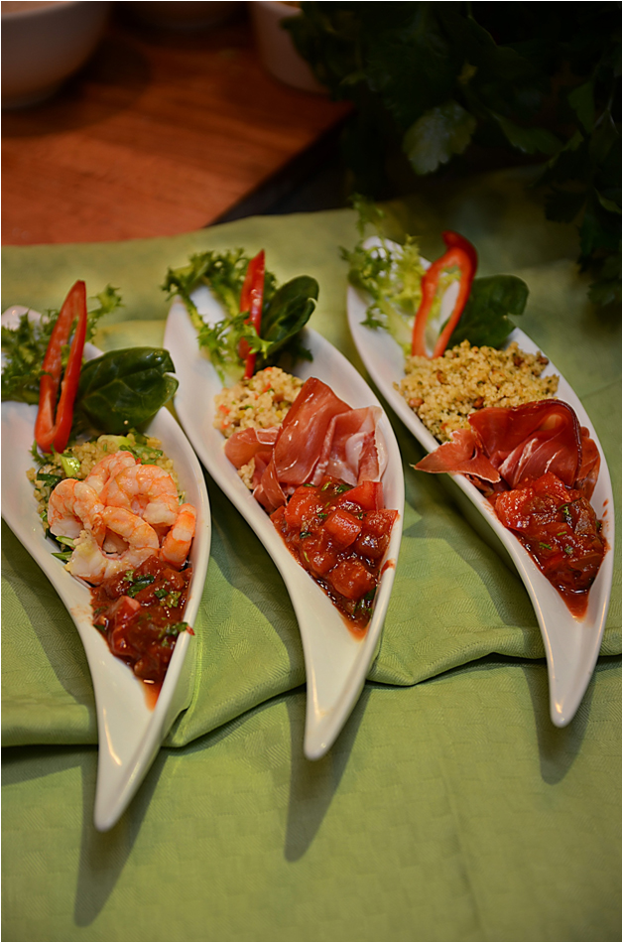

Couscousvarianter: Tilbered bulgur, quinoa eller cous-cous gourmet som anvist på pakken. Det anbefales å bytte ut rent vann med utblandet Touch of Taste-fond (blandes ut som anvist på flasken). Tilsett litt olivenolje før det er ferdig. Tilbehørsvarianter: Lag en enkel, frisk salat, og legg opp ønsket hovedingrediens ved side av. Alternativ 1) Scampi stekes eller grilles og legges opp sammen med en "Home made Salsa" (El Paradiso Picante Sauce blandes ut sammen med fersk tomat i terninger og frisk koriander). Alternativ 2) Velg en god skinke og legg opp sammen med salsaen. Salsaen kan også gjerne varieres med å tilsette friske elementer som mango, ananas eller melon sammen med Picantesausen! Alternativ 3) Stek eller grill Salomon Fish Sticks, eller varianter av Salomon "Fingerfood Hits". Legg opp dette sammen med en hjemmelaget salsa-variant!Couscousvarianter: Tilbered bulgur, quinoa eller cous-cous gourmet som anvist på pakken. Det anbefales å bytte ut rent vann med utblandet Touch of Taste-fond (blandes ut som anvist på flasken). Tilsett litt olivenolje før det er ferdig. Tilbehørsvarianter: Lag en enkel, frisk salat, og legg opp ønsket hovedingrediens ved side av. Alternativ 1) Scampi stekes eller grilles og legges opp sammen med en "Home made Salsa" (El Paradiso Picante Sauce blandes ut sammen med fersk tomat i terninger og frisk koriander). Alternativ 2) Velg en god skinke og legg opp sammen med salsaen. Salsaen kan også gjerne varieres med å tilsette friske elementer som mango, ananas eller melon sammen med Picantesausen! Alternativ 3) Stek eller grill Salomon Fish Sticks, eller varianter av Salomon "Fingerfood Hits". Legg opp dette sammen med en hjemmelaget salsa-variant!
Number of servingsNumber of servings | 1
EPDEPD | ProductProduct | Per servingPer serving |  | TotalTotal |  | QtyPerPackQtyPerPack | PackSizePackSize | PackUnitPackUnit | PackagingPackaging | ItemsItems
 | Tipiak Cous-Cous Middelhav Tipiak Cous-Cous Middelhav | 0.035 | kgkg | 0 | kgkg |  |  |  |  | 0
 | Tipiak Cous-Cous Gourmet Tipiak Cous-Cous Gourmet | 0.035 | kgkg | 0 | kgkg |  |  |  |  | 0
24610772461077 | Quinoa Gourmand *(Gluten,Hvete gluten,kan inneholde spor av Egg,Lupiner,Melk,Selleri,Sennep,Sesamfrø,Soya)Quinoa Gourmand *(Gluten,Hvete gluten,kan inneholde spor av Egg,Lupiner,Melk,Selleri,Sennep,Sesamfrø,Soya) | 0.035 | kgkg | 0 | kgkg | 6 | 1 | kgkg | 6x1kg6x1kg | 0
24106782410678 | Bulgur *(Gluten,Hvete gluten,kan inneholde spor av Sesamfrø,Soya)Bulgur *(Gluten,Hvete gluten,kan inneholde spor av Sesamfrø,Soya) | 0.025 | kgkg | 0 | kgkg | 1 | 5 | kgkg | 1x5kg1x5kg | 0
590836590836 | Olivenolje Olivenolje | 0.03 | ll | 0 | ll | 4 | 5 | ll | 4x5l4x5l | 0
 | El Paradiso Picantesaus El Paradiso Picantesaus |  |  | 0 |  |  |  |  |  | 0
 | Tomat, terninger Tomat, terninger |  |  | 0 |  |  |  |  |  | 0
 | Koriander, grovhakket Koriander, grovhakket |  |  | 0 |  |  |  |  |  | 0
 | Black Tiger Scampispyd RPDTO 41/55 Black Tiger Scampispyd RPDTO 41/55 | 0.05 | kgkg | 0 | kgkg |  |  |  |  | 0
 | Spekeskinke eller annen god skinke Spekeskinke eller annen god skinke |  |  | 0 |  |  |  |  |  | 0
 | Salomon Fish stick Sweet Chili Salomon Fish stick Sweet Chili | 0.066 | kgkg | 0 | kgkg |  |  |  |  | 0

 | * Allergens* Allergens

